82 教育用コンピュータ１台当たりの児童生徒数
82 教育用コンピュータ１台当たりの児童生徒数

 | 時点 2024(R6)年3月1日（毎年）
 | 単位 人／台 |  |  |  |  |  |  |  | 偏差値 |  | 61.9
順位 |  | 都道府県名 |  | 数 値 |  |  | 順位 | 都道府県名 |  | 数 値

 |  | 0 | 全 国 |  | 0.8 | 0.0 | 17 | 0 | 群 馬 |  | 0.8
1 |  | 0 | 埼 玉 |  | 1.0 | 0.0 | 17 | 0 | 新 潟 |  | 0.8
2 |  | 0 | 岩 手 |  | 0.9 | 0.0 | 17 | 0 | 富 山 |  | 0.8
2 |  | 0 | 茨 城 |  | 0.9 | 0.0 | 17 | 0 | 石 川 |  | 0.8
2 |  | ◎ | 千 葉 |  | 0.9 | 0.0 | 17 | 0 | 福 井 |  | 0.8
2 |  | 0 | 東 京 |  | 0.9 | 0.0 | 17 | 0 | 山 梨 |  | 0.8
2 |  | 0 | 神奈川 |  | 0.9 | 0.0 | 17 | 0 | 長 野 |  | 0.8
2 |  | 0 | 静 岡 |  | 0.9 | 0.0 | 17 | 0 | 岐 阜 |  | 0.8
2 |  | 0 | 愛 知 |  | 0.9 | 0.0 | 17 | 0 | 三 重 |  | 0.8
2 |  | 0 | 滋 賀 |  | 0.9 | 0.0 | 17 | 0 | 大 阪 |  | 0.8
2 |  | 0 | 京 都 |  | 0.9 | 0.0 | 17 | 0 | 和歌山 |  | 0.8
2 |  | 0 | 兵 庫 |  | 0.9 | 0.0 | 17 | 0 | 鳥 取 |  | 0.8
2 |  | 0 | 奈 良 |  | 0.9 | 0.0 | 17 | 0 | 岡 山 |  | 0.8
2 |  | 0 | 島 根 |  | 0.9 | 0.0 | 17 | 0 | 広 島 |  | 0.8
2 |  | 0 | 徳 島 |  | 0.9 | 0.0 | 17 | 0 | 山 口 |  | 0.8
2 |  | 0 | 鹿児島 |  | 0.9 | 0.0 | 17 | 0 | 香 川 |  | 0.8
2 |  | 0 | 沖 縄 |  | 0.9 | 0.0 | 17 | 0 | 愛 媛 |  | 0.8
17 |  | 0 | 北海道 |  | 0.8 | 0.0 | 17 | 0 | 福 岡 |  | 0.8
17 |  | 0 | 青 森 |  | 0.8 | 0.0 | 17 | 0 | 佐 賀 |  | 0.8
17 |  | 0 | 宮 城 |  | 0.8 | 0.0 | 17 | 0 | 長 崎 |  | 0.8
17 |  | 0 | 秋 田 |  | 0.8 | 0.0 | 17 | 0 | 熊 本 |  | 0.8
17 |  | 0 | 山 形 |  | 0.8 | 0.0 | 17 | 0 | 大 分 |  | 0.8
17 |  | 0 | 福 島 |  | 0.8 | 0.0 | 17 | 0 | 宮 崎 |  | 0.8
17 |  | 0 | 栃 木 |  | 0.8 | 0.0 | 47 | 0 | 高 知 |  | 0.7
教育用コンピュータ１台当たりの児童生徒数
北海道 | 0.8
青 森 | 0.8
岩 手 | 0.9
宮 城 | 0.8
秋 田 | 0.8
山 形 | 0.8
福 島 | 0.8
茨 城 | 0.9
栃 木 | 0.8
群 馬 | 0.8
埼 玉 | 1.0
千 葉 | 0.9
東 京 | 0.9
神奈川 | 0.9
新 潟 | 0.8
富 山 | 0.8
石 川 | 0.8
福 井 | 0.8
山 梨 | 0.8
長 野 | 0.8
岐 阜 | 0.8
静 岡 | 0.9
愛 知 | 0.9
三 重 | 0.8
滋 賀 | 0.9
京 都 | 0.9
大 阪 | 0.8
兵 庫 | 0.9
奈 良 | 0.9
和歌山 | 0.8
鳥 取 | 0.8
島 根 | 0.9
岡 山 | 0.8
広 島 | 0.8
山 口 | 0.8
徳 島 | 0.9
香 川 | 0.8
愛 媛 | 0.8
高 知 | 0.7
福 岡 | 0.8
佐 賀 | 0.8
長 崎 | 0.8
熊 本 | 0.8
大 分 | 0.8
宮 崎 | 0.8
鹿児島 | 0.9
沖 縄 | 0.9

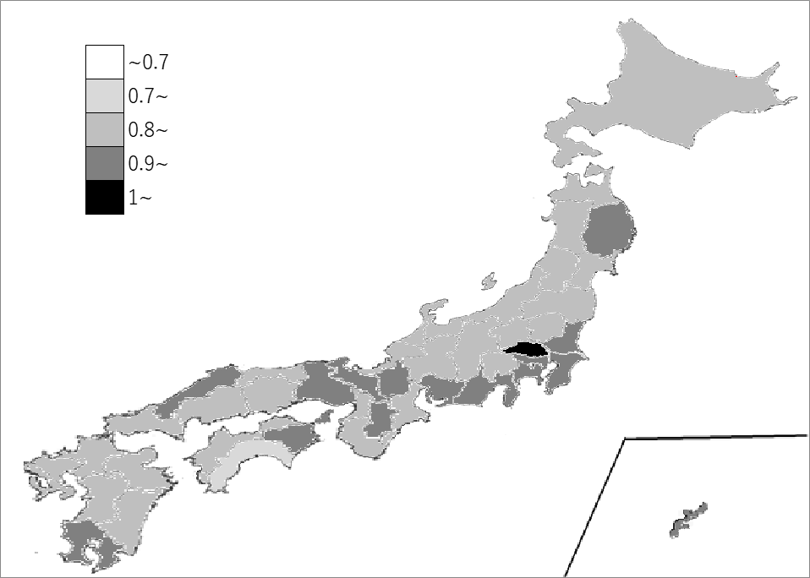
千葉県の推移
令和2年 | 6.6 | 1
令和3年 | 1.4 | 23
令和4年 | 1 | 2
令和5年 | 1 | 1
令和6年 | 0.9 | 2

《備 考》 ・資料出所 文部科学省「学校における教育の情報化の実態等に関する調査」

